ST_01002
University | Ecole Centrale de Lyon |  |  |  | Back to BOM |  |  |  | Car # | 81 |  | Part Cost | $5.19
System | Steering System |  | FileLink1 |  |  |  |  |  |  |  |  | Qty | 1
Assembly | Steering Rack |  | FileLink2 |  |  |  |  |  | FileLink1
Part | Rack pinion |  | FileLink3 |  |  |  |  |  | FileLink2 |  |  | Extended Cost | $5.19
P/N Base | ST_01002 |  |  |  |  |  |  |  | FileLink3
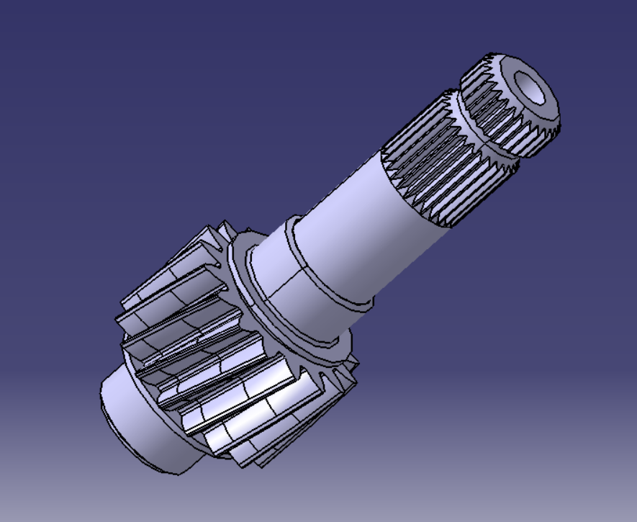
Suffix | AA
Details | Bought part, cost as made

ItemOrder | Material | Use | UnitCost | Size1 | Unit1 | Size2 | Unit2 | Area Name | Area | Length | Density | Quantity | Sub Total
10 | Steel, Mild (per kg) | Stock for the pinion | $2.25 | 1.730 | kg |  |  | Circular area diam. 50mm | 2.83E-03 | 0.08 | 7850 | 1 | $3.89
 |  |  |  |  |  |  |  |  |  |  |  | Sub Total | $3.89

ItemOrder | Process | Use | UnitCost | Unit | Quantity | Multiplier | Mult. Val. | Sub Total
10 | Machining Setup, Install and remove | Holes for tie rod assembling | $1.30 | Unit | 1 |  |  | $1.30

 |  |  |  |  |  |  | Sub Total | $1.30

ST_0500
University | Ecole Centrale de Lyon |  |  |  | Back to BOM |  |  |  | Car # | 81 |  | Part Cost | $3.07
System | Steering System | Drawing : | FileLink1 |  |  |  |  |  |  |  |  | Qty | 1
Assembly | Steering System |  | FileLink2 |  |  |  |  |  | FileLink1
Part | Aluminium spacer |  | FileLink3 |  |  |  |  |  | FileLink2 |  |  | Extended Cost | $3.07
P/N Base | ST 04006 |  |  |  |  |  |  |  | FileLink3
Suffix | AA
Details

ItemOrder | Material | Use | UnitCost | Size1 | Unit1 | Size2 | Unit2 | Area Name | Area | Length | Density | Quantity | Sub Total
10 | Aluminum, Normal (per kg) | Sheet of aluminium for the shift plate | $4.20 | 0.148 | kg |  |  | Rectangular area, 55x55 mm | 3.02E-03 | 0.018 | 2712 | 1 | $0.62
 |  |  |  |  |  |  |  |  |  |  |  | Sub Total | $0.62

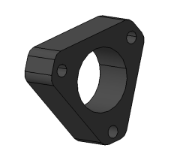
ItemOrder | Process | Use | UnitCost | Unit | Quantity | Multiplier | Mult. Val. | Sub Total
10 | Machining Setup, Install and remove | Set up | $1.30 | Unit | 1 |  | 1 | $1.30
20 | Machining | Machining | $0.04 | cm^3 | 28.8 |  | 1 | $1.15
 |  |  |  |  |  |  | Sub Total | $2.45

